КП итог
 |  |  |  |  | КП № М84_01 от 08.09.2015

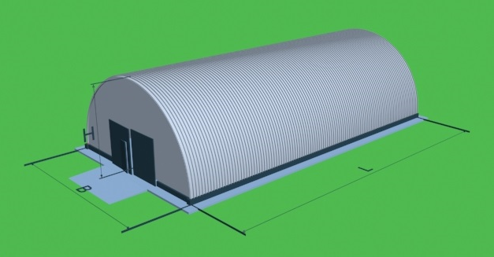
 |  |  | Тип ангара
 |  |  | Н-Высота здания, м
 |  |  | В-Ширина здания, м
 |  |  | L-Длина здания, м
 |  |  | Площадь здания, м2
 |  |  | Периметр здания, м
 |  |  | Толщина утеплителя, мм
 |  |  | Толщина пола, мм
 |  |  | Толщина металла, мм
 |  |  | Ворота с дверью, шт
 |  |  | Окна по торцам, м2

Предварительный расчет стоимости работ и материалов для строительства ангара.

№ | Наименование работ | Ед. Изм. | Кол-во | Стоимость материалов | Стоимость работ

1 | 2 | 3 | 4 | 5 | 6 | Коэффициент
1 | Устройство ленточного фундамента | м/п | 142 | 182,526р. | 211,921р. | 1
2 | Монтаж связей и распорок по периметру основания | тонн | 1.551 | 54,272р. | 33,757р. | 1
3 | Изготовление и монтаж арочных металлических панелей из оцинкованной стали | тонн | 38.454 | 1,807,342р. | 807,536р. | 1
4 | Изготовление и монтаж прямых металлических панелей на торцевую стену №1 из оцинкованной стали | тонн | 2.468 | 116,002р. | 51,831р. | 1
5 | Изготовление и монтаж прямых металлических панелей на торцевую стену №2 из оцинкованной стали | тонн | 2.849 | 133,923р. | 59,838р. | 1
6 | Монтаж окон | м2 | 0 | - р. | - р. | 1
6 | Стоимость утеплителя из минеральной ваты | м2 | 1880.75 | 394,957р. | 188,075р. | 1
6 | Монтаж ворот с установкой колонн | шт | 1 | 62,865р. | 12,444р. | 1
7 | Стоимость утеплителя из пенополиуретана с нанесением | м2 | 0 | - р. | - р. | 1
Итого по подразделам:
ИТОГО по всем разделам, с НДС 18%: |  |  |  |  |  | 1

Работы по устройству фундамента: |  |  |  | 4 | р/дня
Монтаж металллоконструкций по готовому фундаменту: |  |  |  | 59 | р/дня
Нанесение утеплителя: |  |  |  |  | р/дня
Общая продолжительность работ: |  |  |  | 62 | р/дня

 |  |  |  | 81574.9 | 12.25

 |  |  |  |  |  |  |  | 160000 | 10%
В том числе материалы и изделия: |  |  |  |  |  | 1 |  |  | 136,540.19р.
В том числе работы: |  |  |  |  |  | 1,557,139.87р. | - р. | 5,920.25р. | -210,102.64р.
 |  |  |  |  |  | ЗП рабочих + машины | Перебазировка | Прибыль | 12,444р.

